Arkusz1
Wykonawca wypełnia pola zielone |  |  |  |  |  |  |  |  | załącznik nr 2.5

KOSZTORYS- pomoce dydaktyczne oraz wyposażenie do sal lekcyjnych
L.P. | Wykaz produktów | opis | zdjęcie poglądowe | Jednostka miary | Ilość | Cena jednostkowa netto | Wartość netto | VAT (%) | wartość VAT | wartość brutto
1 | odtwarzacz CD | Przenośne urządzenie pozwalające odtworzenie wielu różnych formatów m.in. płyt CD, radia FM, podłączyć pamięć USB czy jakiekolwiek inne źródło dźwięku za pomocą złącza AUX, także materiały nagrane na analogowych kasetach. TYP TUNERA - FM ZAKRES FAL - FM ZŁĄCZA - 3,5 MM MINIJACK , AUX , USB 2.0 MOC GŁOŚNIKÓW - 3 W ILOŚĆ GŁOŚNIKÓW - 2 WYŚWIETLACZ - TAK OBSŁUGIWANE FORMATY - CD-R, CD-RW, MP3 KOLOR - BIAŁY GWARANCJA- 24 MIESIĄCE |  | sztuka | 1 |  | 0.00 zł |  | 0.00 zł | 0.00 zł
2 | stolik | Wysokość: 63 cm Szerokość: 42 cm Głębokość: 35 cm Wykonanie korpusu: Płyta laminowana, Metal Wykończenie korpusu: Matowe Wykonanie nóżek: Metal Półki wykonane z płyty MDF - wykończone laminatem w kolorze dębu. Rama mebla to wysokiej jakości metal, pomalowany w odcieniu czarnym - metodą proszkową, powierzchnia jest gładka i jednolita. Wysokość górnej półki 18 cm, dolnej - 34 cm | 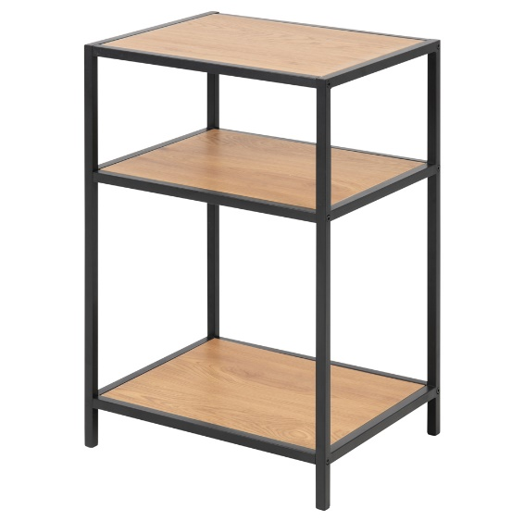 | sztuka | 1 |  | 0.00 zł |  | 0.00 zł | 0.00 zł
3 | trymer A3 | • długość cięcia: 460 mm • maksymalna wysokość ciętego pliku: 0,6 mm • automatyczny docisk papieru w miejscu cięcia • metalowy blat z zaokrąglonymi krawędziami • praktyczne linie formatu na blacie • wyposażony w wysokiej jakości szlifowany nóż krążkowy umieszczony w głowicy z tworzywa sztucznego • wymiary trymera: 58 x 21,1 cm • antypoślizgowe nóżki • dwie nakładki kątowe ze skalą w mm • maksymalna wydajność cięcia: 6 kartek (70g/m2), 4 kartki (80g/m2) • maksymalny format papieru DIN: A3 |  | sztuka | 1 |  | 0.00 zł |  | 0.00 zł | 0.00 zł
 |  |  |  |  |  | Razem | 0.00 zł |  | 0.00 zł | 0.00 zł

postępowanie nr 1/10/2023

 |  |  |  |  |  |  |  |  |  |  | …………………………

